INVERSE GAMMA
Parámetro | Valor | Aleatorio | Dato | Indicador | Calculado de datos | Cálculo paramétrico | Momentos teoricos
alpha | 5 | 0.49868987426 | 0.21376807451 | media | 0.24834353162 | 0.250 | r | E[r]
beta | 1 | 0.9101735987 | 0.42534814017 | varianza | 0.020428205223 | 0.0208333333 | 1 | 0.25
 |  | 0.37263802772 | 0.18504104429 | desviación | 0.14292727249 | 0.1443375673 | 2 | 0.083333333333
 |  | 0.40359006447 | 0.1917498621 | asimetria | 2.9407723547 | 3.4641016151 | 3 | 0.041666666667
 |  | 0.501839417 | 0.21454571376 | curtosis | 19.01793355 | 45 | 4 | 0.041666666667
 |  | 0.28530023611 | 0.16671724797 | mediana | 0.21495034378 | 0.21409109556
$$μ_{1}$$
 |  | 0.8229371806 | 0.33852726252 |  |  |  | Momentos centrados teoricos
$$E[x]$$
$$μ_{2}$$
 |  | 0.5891688405 | 0.23790346716 | Momentos no centrados |  |  |  | 0
$$E[x^{2}]$$
$$μ_{3}$$
 |  | 0.27451028161 | 0.16447767902 |  | 0.24834353162 |  |  | 0.020833333333
$$E[x^{3}]$$
$$μ_{4}$$
 |  | 0.7485986265 | 0.29619277287 |  | 0.082093248653 |  |  | 0.010416666667
$$E[x^{4}]$$
 |  | 0.66534273832 | 0.26227011107 |  | 0.039103431164 |  |  | 0.01953125
 |  | 0.052430337505 | 0.11017214608 |  | 0.027813610735
 |  | 0.64848308948 | 0.25644992695
$$μ_{1}$$
 |  | 0.89058068679 | 0.39928687221 | Momentos centrados
$$μ_{2}$$
 |  | 0.46527942347 | 0.20573472898 |  | 0
$$μ_{3}$$
 |  | 0.59004930647 | 0.23816006708 |  | 0.020418738955
$$μ_{4}$$
 |  | 0.48255382109 | 0.20984089633 |  | 0.008574380385
 |  | 0.31391156384 | 0.17266229691 |  | 0.0079364036814
 |  | 0.33859370798 | 0.17782364733
 |  | 0.86789503335 | 0.37506412827
 |  | 0.016789940798 | 0.092227897915
 |  | 0.050382480064 | 0.10939472896
 |  | 0.77393678887 | 0.30889811996
 |  | 0.15814392356 | 0.13949379626
 |  | 0.35117978278 | 0.180475911
 |  | 0.48899646822 | 0.21139777452
 |  | 0.39978202369 | 0.19091524284
 |  | 0.63622282738 | 0.25238551744
 |  | 0.32712407963 | 0.17541962292
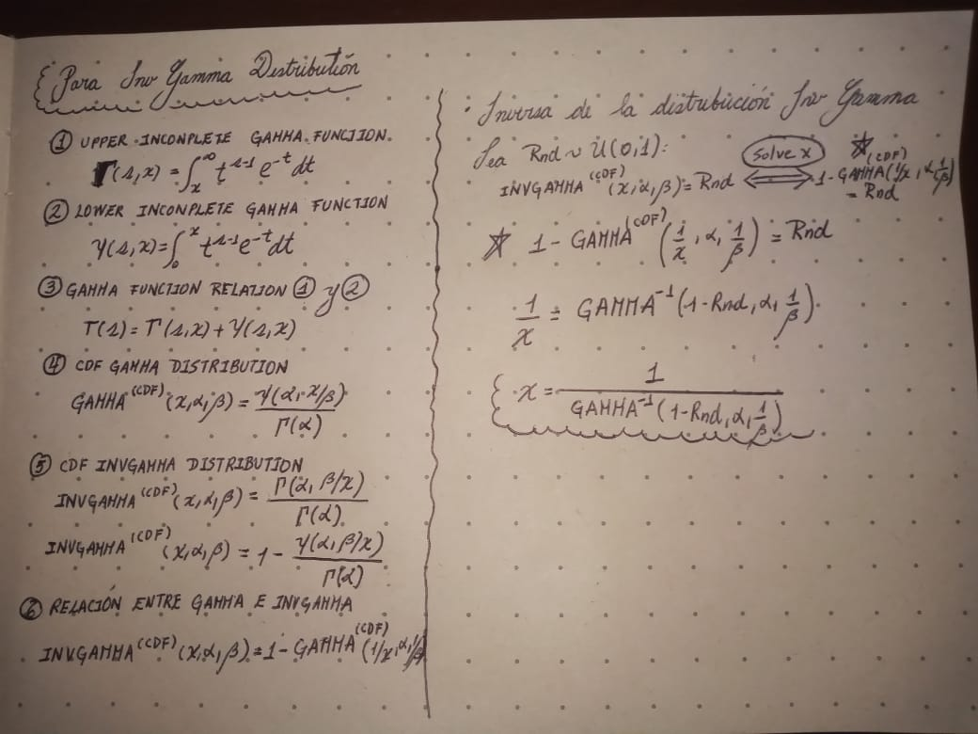
 |  | 0.10803639427 | 0.12725368303
 |  | 0.17348585692 | 0.14296766837
 |  | 0.6962386699 | 0.2737333578
 |  | 0.064412411235 | 0.11442235706
 |  | 0.54660706661 | 0.22604507545
 |  | 0.23707527457 | 0.15667126172
 |  | 0.52887114027 | 0.22138360339
 |  | 0.99734721996 | 1.0792887124
 |  | 0.538103531 | 0.22379156649
 |  | 0.92512991382 | 0.4500945649
 |  | 0.93908298495 | 0.47898515801
 |  | 0.54808548079 | 0.22644048817
 |  | 0.5140622696 | 0.21760017742
 |  | 0.28276720906 | 0.1661915774
 |  | 0.69660018085 | 0.27387432621
 |  | 0.76182682841 | 0.30264624919
 |  | 0.82721813414 | 0.34153380865
 |  | 0.98979902159 | 0.77788500892
 |  | 0.38144917597 | 0.18693438286
 |  | 0.72703428151 | 0.28640350362
 |  | 0.84475304543 | 0.35477421093
 |  | 0.807627817 | 0.32839573814
 |  | 0.029680080462 | 0.10022492247
 |  | 0.21329465012 | 0.15164127632
 |  | 0.93959823464 | 0.48019576456
 |  | 0.042681264133 | 0.1063002324
 |  | 0.17848162576 | 0.14408018084
 |  | 0.6078379922 | 0.24345496854
 |  | 0.075177619334 | 0.11790084323
 |  | 0.64330843132 | 0.25471805092
 |  | 0.39510834381 | 0.18989467755
 |  | 0.23903667039 | 0.15708289325
 |  | 0.86393975829 | 0.37132559624
 |  | 0.2494632323 | 0.15926492513
 |  | 0.50586627432 | 0.21554550068
 |  | 0.69587197077 | 0.27359054015
 |  | 0.65942861683 | 0.26019640805
 |  | 0.89943819465 | 0.41034563869
 |  | 0.50427797352 | 0.2151504079
 |  | 0.45473019387 | 0.20327268009
 |  | 0.57612207252 | 0.23415793306
 |  | 0.62402036379 | 0.24846852623
 |  | 0.40158724558 | 0.19131054756
 |  | 0.24344644562 | 0.1580069471
 |  | 0.78842596595 | 0.31686892617
 |  | 0.18606780384 | 0.14575441485
 |  | 0.20580970611 | 0.15003919078
 |  | 0.19197181705 | 0.14704595155
 |  | 0.8845705222 | 0.3923493181
 |  | 0.75218342049 | 0.29790543007
 |  | 0.92917429349 | 0.4577802689
 |  | 0.0053388943399 | 0.079988833784
 |  | 0.95190344349 | 0.51330633687
 |  | 0.58074868747 | 0.23547421954
 |  | 0.78012782807 | 0.31223454254
 |  | 0.97718555357 | 0.63128566636
 |  | 0.43861653134 | 0.19957262596
 |  | 0.70834682774 | 0.27855040539
 |  | 0.87184579193 | 0.37892667955
 |  | 0.80284393819 | 0.32541032892
 |  | 0.72311701402 | 0.28471220931
 |  | 0.077093663758 | 0.11849320224
 |  | 0.021150334625 | 0.095274984559
 |  | 0.95166093818 | 0.51256162629
 |  | 0.78822267428 | 0.3167530581
 |  | 0.53545615893 | 0.22309705653
 |  | 0.026977871526 | 0.098767119952
 |  | 0.6450087106 | 0.25528441062
 |  | 0.80699925643 | 0.327998875
 |  | 0.0027919461366 | 0.074602327547
 |  | 0.72805043231 | 0.28684635122
 |  | 0.50739108321 | 0.21592572899
 |  | 0.19993581387 | 0.14877398628
 |  | 0.9913036137 | 0.80966769824
 |  | 0.070510656385 | 0.11642597748
 |  | 0.84637510741 | 0.35608242482
 |  | 0.50915954277 | 0.2163678655
 |  | 0.2693222599 | 0.16340013751
 |  | 0.73599832523 | 0.29037079811
 |  | 0.50391334477 | 0.21505984426
 |  | 0.5887793396 | 0.23779011086
 |  | 0.030294931785 | 0.10054502055
 |  | 0.8584142399 | 0.36630292432
 |  | 0.58339999097 | 0.23623437254
 |  | 0.24238940529 | 0.15778561763
 |  | 0.14452056047 | 0.13632233537
 |  | 0.31374122196 | 0.17262681629
 |  | 0.38152236217 | 0.18695016018
 |  | 0.3327456639 | 0.176596521
 |  | 0.7287736479 | 0.28716258516
 |  | 0.42912753642 | 0.1974253858
 |  | 0.47382481127 | 0.20775395164
 |  | 0.34858302959 | 0.17992732783
 |  | 0.24996426097 | 0.15936954723
 |  | 0.23246425035 | 0.15570189329
 |  | 0.34205484015 | 0.17855139975
 |  | 0.56445308831 | 0.23089358823
 |  | 0.88439070384 | 0.39214812827
 |  | 0.10935168814 | 0.12759961319
 |  | 0.19083188073 | 0.14679731398
 |  | 0.07793845029 | 0.11875208755
 |  | 0.86285179872 | 0.37031870405
 |  | 0.63013937955 | 0.2504173627
 |  | 0.81362265568 | 0.33225375203
 |  | 0.99175889113 | 0.82059617396
 |  | 0.57467382801 | 0.23374852374
 |  | 0.29618788261 | 0.16897714576
 |  | 0.7727340114 | 0.30826132696
 |  | 0.96525397421 | 0.56284100322
 |  | 0.23272461024 | 0.15575669392
 |  | 0.02549867429 | 0.097930149209
 |  | 0.14854272104 | 0.13726831094
 |  | 0.50481519931 | 0.21528393384
 |  | 0.41193652257 | 0.19358931234
 |  | 0.53172241238 | 0.22212308701
 |  | 0.8085753193 | 0.32899666716
 |  | 0.75355637456 | 0.29856831973
 |  | 0.22298845843 | 0.15370147791
 |  | 0.36534653685 | 0.18348297004
 |  | 0.86382854042 | 0.37122225019
 |  | 0.64650495154 | 0.2557849794
 |  | 0.18138511126 | 0.14472303375
 |  | 0.32509445449 | 0.17499530884
 |  | 0.68726801963 | 0.27028867991
 |  | 0.05836399169 | 0.11233527187
 |  | 0.79742407581 | 0.32212214411
 |  | 0.31899196288 | 0.17372123203
 |  | 0.81691576309 | 0.33443147371
 |  | 0.13932497687 | 0.13508719716
 |  | 0.77948178461 | 0.3118816878
 |  | 0.52527441254 | 0.22045597571
 |  | 0.85699781781 | 0.36505084443
 |  | 0.1227099253 | 0.13102241709
 |  | 0.24673449052 | 0.1586947796
 |  | 0.10943485795 | 0.12762142928
 |  | 0.69553956246 | 0.27346122856
 |  | 0.47497364546 | 0.2080271831
 |  | 0.4316969767 | 0.19800462267
 |  | 0.36140802663 | 0.18264442482
 |  | 0.065493698904 | 0.11478450054
 |  | 0.62302175296 | 0.24815333284
 |  | 0.37398110094 | 0.18532887587
 |  | 0.67583881018 | 0.26604123486
 |  | 0.99063683223 | 0.79483432897
 |  | 0.43345922715 | 0.1984028233
 |  | 0.1259297719 | 0.1318252577
 |  | 0.052867704473 | 0.11033600068
 |  | 0.2649396611 | 0.16248922746
 |  | 0.99346391107 | 0.86900841046
 |  | 0.017223421865 | 0.092552677269
 |  | 0.62327022467 | 0.2482316847
 |  | 0.31831292925 | 0.17357961106
 |  | 0.5063918807 | 0.21567646332
 |  | 0.30969252401 | 0.17178393609
 |  | 0.097313223726 | 0.12436380786
 |  | 0.29914597146 | 0.16959147049
 |  | 0.81039898379 | 0.33016250641
 |  | 0.95029468333 | 0.50844603057
 |  | 0.21316060887 | 0.15161267815
 |  | 0.56035111899 | 0.22976422202
 |  | 0.86322144295 | 0.37065979288
 |  | 0.36949561312 | 0.18436863364
 |  | 0.4608205605 | 0.20469006871
 |  | 0.37616060609 | 0.18579653867
 |  | 0.44329393178 | 0.20063946828
 |  | 0.44099990477 | 0.20011552373
 |  | 0.73271324022 | 0.2889007926
 |  | 0.82012116995 | 0.33659299685
 |  | 0.61690895092 | 0.24624090391
 |  | 0.7203110131 | 0.28351589377
 |  | 0.28355089498 | 0.16635421467
 |  | 0.51253962194 | 0.21721641196
 |  | 0.32388298236 | 0.1747421789
 |  | 0.062167587361 | 0.1136602949
 |  | 0.1434797697 | 0.13607613223
 |  | 0.110574032 | 0.12791955917
 |  | 0.6498840963 | 0.25692307295
 |  | 0.22142809482 | 0.15337086841
 |  | 0.98703496459 | 0.73189389099
 |  | 0.43489751784 | 0.19872839066
 |  | 0.27204225002 | 0.1639651618
 |  | 0.56581660051 | 0.23127104178
 |  | 0.83053729572 | 0.34392215959
 |  | 0.95385598345 | 0.5194671683
 |  | 0.49232923693 | 0.21220887499
 |  | 0.50005066371 | 0.21410360007
 |  | 0.63955379684 | 0.25347655798
 |  | 0.25664107661 | 0.16076208
 |  | 0.92615126553 | 0.45198931726
 |  | 0.32765187306 | 0.1755300134
 |  | 0.67097718012 | 0.26427967123
 |  | 0.29185240916 | 0.16807708848
 |  | 0.72440812795 | 0.28526689279
 |  | 0.30959439644 | 0.17176351698
 |  | 0.33062394206 | 0.1761520354
 |  | 0.66727334212 | 0.26295487799
 |  | 0.69299394463 | 0.2724756657
 |  | 0.90317370209 | 0.4153483888
 |  | 0.13683030668 | 0.13448852258
 |  | 0.52878705591 | 0.22136185156
 |  | 0.89211686275 | 0.40112991373
 |  | 0.2399574253 | 0.15727599171
 |  | 0.21519083129 | 0.15204549347
 |  | 0.59993944203 | 0.24107732562
 |  | 0.60488731526 | 0.24256162549
 |  | 0.80176018677 | 0.32474500286
 |  | 0.14320486534 | 0.13601100238
 |  | 0.72788841371 | 0.28677562682
 |  | 0.97441824196 | 0.61214394662
 |  | 0.94541765676 | 0.49476538669
 |  | 0.95097241099 | 0.51047080532
 |  | 0.80993449523 | 0.32986440349
 |  | 0.26060065473 | 0.16158660153
 |  | 0.88196472446 | 0.38946808466
 |  | 0.77860547198 | 0.31140484049
 |  | 0.88664833105 | 0.39470026285
 |  | 0.60188912155 | 0.241660179
 |  | 0.0238537664 | 0.096962552212
 |  | 0.60732211132 | 0.24329833372
 |  | 0.47666265189 | 0.20842966517
 |  | 0.43752094246 | 0.19932355705
 |  | 0.42723975827 | 0.19700082936
 |  | 0.79241328401 | 0.3191662484
 |  | 0.36314166193 | 0.1830132777
 |  | 0.81862652187 | 0.33557986667
 |  | 0.42596142187 | 0.19671381457
 |  | 0.55657366256 | 0.22873223175
 |  | 0.63328080063 | 0.25142980318
 |  | 0.71923400752 | 0.28306001727
 |  | 0.84739421194 | 0.35691226248
 |  | 0.97004866834 | 0.58641583208
 |  | 0.5364973624 | 0.22336981277
 |  | 0.63164940264 | 0.25090299704
 |  | 0.29345222386 | 0.16840917851
 |  | 0.79501565288 | 0.32069159872
 |  | 0.89900624848 | 0.40978091366
 |  | 0.35804804049 | 0.18193064985
 |  | 0.95155744957 | 0.51224515139
 |  | 0.6851278833 | 0.26948161483
 |  | 0.90798189786 | 0.4221236089
 |  | 0.66908270899 | 0.26360021931
 |  | 0.85062090714 | 0.35958114416
 |  | 0.6627252347 | 0.26134790683
 |  | 0.23456679207 | 0.15614420828
 |  | 0.50960023124 | 0.21647823686
 |  | 0.62965697229 | 0.25026261469
 |  | 0.507076329 | 0.2158471665
 |  | 0.73153342665 | 0.28837745325
 |  | 0.26205846497 | 0.16188996113
 |  | 0.39558918497 | 0.18999948832
 |  | 0.77052149832 | 0.3070993282
 |  | 0.04028769437 | 0.1052740657
 |  | 0.043381854305 | 0.10659425821
 |  | 0.097040279163 | 0.12428849875
 |  | 0.43504962773 | 0.19876285197
 |  | 0.60046231485 | 0.24123338133
 |  | 0.67361655351 | 0.26523278434
 |  | 0.68772883154 | 0.27046318364
 |  | 0.72665633887 | 0.28623923014
 |  | 0.88797624697 | 0.39622857232
 |  | 0.13969207322 | 0.13517497773
 |  | 0.049917621466 | 0.1092158315
 |  | 0.370944007 | 0.18467838135
 |  | 0.49170617394 | 0.21205693682
 |  | 0.98469402811 | 0.7012448534
 |  | 0.47645451091 | 0.20838001579
 |  | 0.42418746144 | 0.19631615544
 |  | 0.88487318702 | 0.39268876079
 |  | 0.71564235211 | 0.2815526906
 |  | 0.48889545989 | 0.21137325377
 |  | 0.020081665835 | 0.094569442133
 |  | 0.48563139595 | 0.21058280124
 |  | 0.63379433833 | 0.25159609611
 |  | 0.55287619725 | 0.22772938388
 |  | 0.6882134608 | 0.27064698683
 |  | 0.29532968772 | 0.16879895545
 |  | 0.73859128214 | 0.29154467351
 |  | 0.55695956379 | 0.22883731092
 |  | 0.36313394531 | 0.18301163502
 |  | 0.66322585678 | 0.26152374026
 |  | 0.3158861393 | 0.17307369551
 |  | 0.35593706176 | 0.18148292984
 |  | 0.086054675262 | 0.12117381363
 |  | 0.38405882398 | 0.18749750479
 |  | 0.42003889463 | 0.19538902139
 |  | 0.30268031061 | 0.17032577467
 |  | 0.41376398806 | 0.19399399001
 |  | 0.45019252607 | 0.20222355862
 |  | 0.43940733305 | 0.19975259637
 |  | 0.71838672583 | 0.28270264743
 |  | 0.55547973643 | 0.22843478683
 |  | 0.49491753243 | 0.21284155545
 |  | 0.95361997273 | 0.51870643373
 |  | 0.012851791766 | 0.088980853034
 |  | 0.10721261517 | 0.12703613238
 |  | 0.72909079766 | 0.28730153937
 |  | 0.72623234796 | 0.28605522249
 |  | 0.14629874911 | 0.13674160744
 |  | 0.43655218326 | 0.19910357597
 |  | 0.11534479146 | 0.12915473347
 |  | 0.88977079011 | 0.3983270296
 |  | 0.44875761556 | 0.20189299986
 |  | 0.074011528323 | 0.11753669926
 |  | 0.086745260368 | 0.12137478485
 |  | 0.22410525046 | 0.15393788214
 |  | 0.83057808655 | 0.34395183265
 |  | 0.99852307084 | 1.2369894517
 |  | 0.60899082376 | 0.24380568915
 |  | 0.097146512282 | 0.12431782099
 |  | 0.50094891273 | 0.21432546193
 |  | 0.73696292192 | 0.29080607075
 |  | 0.11422789281 | 0.12886744225
 |  | 0.82702248563 | 0.34139461534
 |  | 0.50302343054 | 0.21483903017
 |  | 0.75048350419 | 0.29709004188
 |  | 0.77903868639 | 0.31164032047
 |  | 0.57149603496 | 0.23285448162
 |  | 0.02092942167 | 0.095131068738
 |  | 0.37297563925 | 0.18511337197
...

